Exercício 01
Bom dia turma, agora devem interpretar o que falta na planilha e criar as funções SE de acordo com as necessidades da atividade.
Boa sorte
Prof Luiz Antonio
A atividade deverá ser entregue até as 17h pelo teams dentro da aula 16
Relatório

Cidade | Temperatura | Umidade | Poluição | Tempo | Clima | Condição
Belém | 32.3 | 37% | 1% | Calor | Seco | Boa
Curitiba | 23.9 | 42% | 3% | Frio | Seco | Ruim
Manaus | 29.7 | 53% | 2% | Calor | Únido | Boa
Porto Alegre | 18.1 | 33% | 3% | Frio | Seco | Ruim
Recife | 25 | 62% | 2% | Calor | Únido | Boa

Temperatura limite | 25.0
Umidade limite | 50%
Condição limite | 2%

Tempo | Caso Temperatura >= Temperatura limite, então "Calor", senão "Frio"
Clima | Caso Umidade >= Umidade limite, então "Úmido", senão "Seco"
Condição | Caso Poluição <= Condição limite, então "Boa", senão "Ruim"
Formatação | Utilize a formatação condicional nos campos de Temperatura, Umidade e Poluição de maneira que fiquem como no exemplo.

Exercício 02
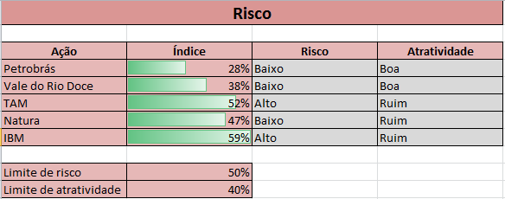
Risco

Ação | Índice | Risco | Atratividade
Petrobrás | 28% | Baixo | Boa
Vale do Rio Doce | 38% | Baixo | Boa
TAM | 52% | Alto | Ruim
Natura | 47% | Baixo | Ruim
IBM | 59% | Alto | Ruim

Limite de risco | 50%
Limite de atratividade | 40%

Risco | Caso Índice < Limite de risco, então "Baixo", senão "Alto"
Atratividade | Caso Índice < Limite de atratividade, então "Boa", senão "Ruim"
Formatação | Utilize a formatação condicional no campo Índice de maneira que fiquem como no exemplo.

Exercício 04
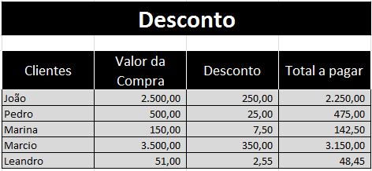
DESCONTO

Clientes | Valor da Compra | Desconto | Total a pagar
João | 2,500.00 | 250.00 | 2250.00
Pedro | 500.00 | 25.00 | 475.00
Marina | 150.00 | 7.50 | 142.50
Marcio | 3,500.00 | 350.00 | 3150.00
Leandro | 51.00 | 2.55 | 48.45

Desconto | Caso o Valor da Compra for maior que 1.000,00, então 10% de desconto, senão 5% de desconto.

